Титульный лист
Национальная федерация бадминтона России
Федерация бадминтона Саратовской области

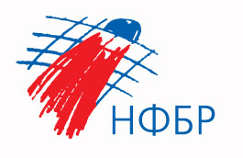
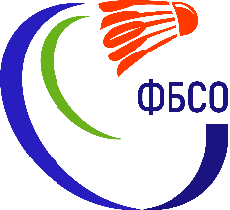

ОТЧЕТ
Главной судейской коллегии
о проведении
Соревнований по бадминтону
"ЖЕЛТАЯ ГОРА"
среди мальчиков и девочек до 11 лет

0240002611Я
0240012611Я
0240022611Я
0240032611Я

22-26 июня 2023 г.

г. Саратов, Саратовская область

